Sprint 3 - Citas Médicas
TABLA DE PRUEBAS UNITARIAS — MÓDULO SECRETARÍA / GESTIÓN DE CITAS MÉDICAS
Sistema de Información Clínica CMQ | Proyecto: Hospital CMQ — Módulo Secretaría — Sprint 3
N° | ID de Prueba | Módulo / Función | Descripción de la Prueba | Error / Inconformidad Detectada | Código Corregido | Resultado Esperado | Resultado Obtenido | Estado | Evidencia del Resultado
1 | PU-CM-001 | Programar Cita / Campos obligatorios vacíos | Se intenta confirmar una cita dejando uno o más campos obligatorios vacíos (identificación, médico, fecha u hora, motivo). | El sistema permitía avanzar en el flujo con campos vacíos, enviando datos incompletos al servidor y causando errores en la BD. | const errs = {} if (!nuevaCita.identificacion.trim()) errs.identificacion = 'La identificación del paciente es obligatoria' if (!nuevaCita.medico) errs.medico = 'Debes seleccionar un médico' if (!nuevaCita.fecha) errs.fecha = 'La fecha y hora son obligatorias' if (!nuevaCita.motivo.trim()) errs.motivo = 'El motivo de consulta es obligatorio' if (Object.keys(errs).length > 0) { setErrores(errs); return } | El sistema debe bloquear el envío, resaltar en rojo cada campo vacío y mostrar debajo de cada uno el mensaje de error correspondiente. | El sistema resalta en rojo los campos vacíos, muestra el mensaje de error bajo cada campo y no realiza la petición POST. | RESUELTO | 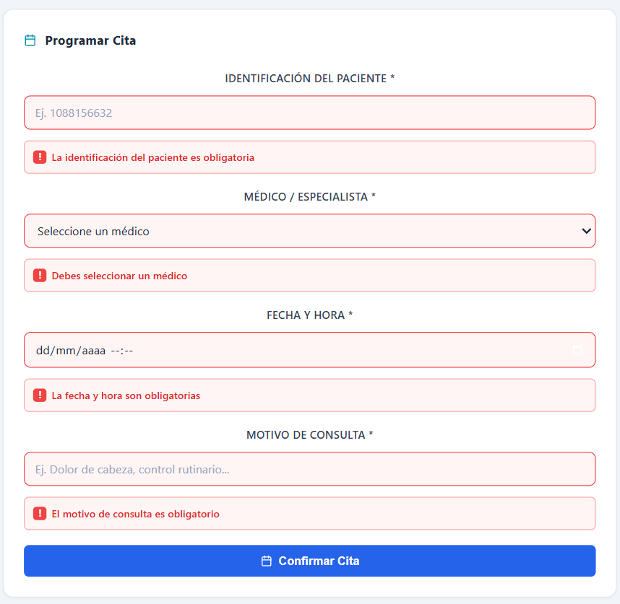
2 | PU-CM-002 | Programar Cita / Paciente no encontrado | Se ingresa en el campo de identificación un número que no corresponde a ningún paciente registrado en el sistema (ej. '9999999'). | El sistema enviaba la petición de creación de cita con un documento inexistente, lo que generaba un error de integridad referencial en la BD. | const paciente = pacientes.find( p => p.id === nuevaCita.identificacion.trim() ) if (!paciente) { errs.identificacion = 'No se encontró ningún paciente con esa identificación' } | El sistema debe mostrar el mensaje 'No se encontró ningún paciente con esa identificación' bajo el campo y bloquear el registro de la cita. | El sistema muestra el mensaje de error en rojo bajo el campo de identificación y no envía la petición al servidor. | RESUELTO
3 | PU-CM-003 | Programar Cita / Fecha en el pasado | Se selecciona una fecha y hora anterior al momento actual (ej. ayer o hace una hora) en el campo datetime-local(ingresando hora manualmente). | El sistema permitía registrar citas con fechas pasadas, generando turnos fantasma en la agenda médica. | const ahora = new Date() const ahoraLocal = `${anio}-${mes}-${dia}T${hh}:${mm}` if (nuevaCita.fecha < ahoraLocal) { errs.fecha = 'No se pueden ingresar fechas pasadas' } | El sistema debe mostrar 'No se pueden ingresar fechas pasadas' bajo el campo de fecha y bloquear el envío del formulario. | El sistema muestra el mensaje de error en rojo bajo el campo de fecha y hora, y bloquea la confirmación de la cita. | RESUELTO
4 | PU-CM-004 | Programar Cita / Horario ocupado (conflicto 30 min) | Se intenta programar una cita con un médico que ya tiene otra cita en el mismo día con menos de 30 minutos de diferencia. | El sistema registraba citas en el mismo horario o con menos de 30 min de diferencia, creando conflictos en la agenda del médico. | const choque = citasDelMedico.find(c => { const existente = new Date(c.fecha.replace(' ','T')) const diff = Math.abs(sel - existente) / 60000 return diff < 30 }) if (choque) { return { disponible: false, mensaje: `Horario ocupado. La última cita de ese médico ese día es a las ${hh}:${mm}. Elija 30 min después.` } } | El sistema debe informar el conflicto de horario indicando la hora de la última cita del médico y solicitar al usuario elegir al menos 30 minutos después. | El sistema muestra el mensaje de conflicto de horario bajo el campo fecha indicando la hora ocupada, y bloquea el registro. | RESUELTO | 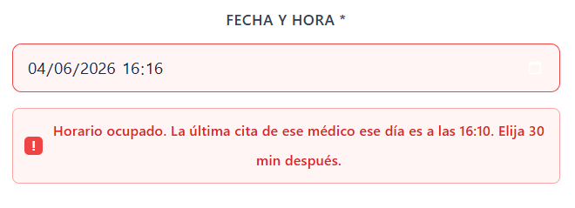
5 | PU-CM-005 | Programar Cita / Médico fuera de horario laboral | Se intenta programar una cita fuera del horario de atención permitido: antes de las 07:00 o a partir de las 17:00. | El sistema aceptaba citas en horarios nocturnos o madrugada, programando turnos fuera del turno médico. | const hora = sel.getHours() + sel.getMinutes() / 60 if (hora < 7 || hora >= 17) { return { disponible: false, mensaje: 'El médico solo atiende de 7:00am a 5:00pm' } } | El sistema debe mostrar 'El médico solo atiende de 7:00am a 5:00pm' y bloquear la confirmación de la cita. | El sistema valida el rango horario y muestra el mensaje de error bajo el campo de fecha al elegir hora fuera del rango permitido. | RESUELTO
6 | PU-CM-006 | Programar Cita / Cita duplicada mismo día | Se intenta registrar una segunda cita para el mismo paciente con el mismo médico en la misma fecha. | El sistema permitía que un paciente tuviese múltiples citas con el mismo médico el mismo día, generando duplicados en la agenda. | const duplicada = citas.find(c => c.pacDocumento === nuevaCita.identificacion.trim() && c.medId === parseInt(nuevaCita.medico) && c.fecha.split('T')[0] === nuevaCita.fecha.split('T')[0] ) if (duplicada) { setErrores(prev => ({ ...prev, identificacion: 'Este paciente ya tiene una cita con ese médico en esa fecha' })) return } | El sistema debe detectar la duplicidad y mostrar 'Este paciente ya tiene una cita con ese médico en esa fecha', bloqueando el registro. | El sistema muestra el mensaje de duplicado bajo el campo de identificación y no realiza la petición POST al servidor. | CORREGIR, no funciona la propuesta de codigo
7 | PU-CM-007 | Programar Cita / Confirmación exitosa | Se completan todos los campos requeridos correctamente (paciente existente, médico, fecha futura en horario, motivo) y se confirma la cita. | No se mostraba ningún mensaje de confirmación tras registrar la cita exitosamente, dejando al usuario sin retroalimentación visual. | if (data.success) { await cargarDatos() setNuevaCita({ identificacion:'', medico:'', fecha:'', motivo:'' }) setExitoMsg(`✅ Cita registrada — ${paciente.nombre} con ${medico?.nombre} el ${formatFecha(nuevaCita.fecha)}`) setTimeout(() => setExitoMsg(''), 5000) } | El sistema debe mostrar un toast/banner verde de confirmación con nombre del paciente, médico y fecha asignada, y la cita debe aparecer en la tabla. | El sistema muestra el banner verde de confirmación con los datos de la cita registrada, limpia el formulario y actualiza la tabla automáticamente. | RESUELTO
8 | PU-CM-008 | Búsqueda de Citas / Por nombre o identificación | Se ingresa en el campo de búsqueda el nombre o identificación de un paciente que sí tiene citas registradas. | La búsqueda no filtraba correctamente al no considerar mayúsculas/minúsculas, omitiendo resultados válidos. |  |  |  | PENDIENTE
9 | PU-CM-009 | Búsqueda de Citas / Sin resultados | Se ingresa en el campo de búsqueda un nombre o identificación que no corresponde a ningún paciente con citas registradas. | La tabla quedaba vacía sin ningún mensaje informativo, dejando al usuario sin saber si era un error del sistema o ausencia de datos. |  |  |  | PENDIENTE
10 | PU-CM-010 | Búsqueda de Citas / Campo vacío muestra todo | Se borra el contenido del campo de búsqueda, dejándolo vacío. | Al limpiar el campo de búsqueda la tabla permanecía vacía en lugar de restaurar todas las citas registradas. |  |  |  | PENDIENTE
11 | PU-CM-011 | Editar Cita / Fecha en el pasado (modal) | En el modal de edición se cambia la fecha y hora de la cita a una fecha que ya pasó y se intenta guardar. | El modal permitía guardar fechas pasadas en la edición, reactivando citas ya vencidas o con fechas incorrectas. |  |  |  | PENDIENTE
12 | PU-CM-012 | Editar Cita / Guardar cambios exitoso | En el modal de edición se modifican campos válidos (médico o fecha futura válida) y se presiona 'Guardar Cambios'. | Tras guardar exitosamente, el modal no se cerraba automáticamente y la tabla no se actualizaba, requiriendo recarga manual. |  |  |  | PENDIENTE
13 | PU-CM-013 | Editar Cita / Cancelar sin guardar | En el modal de edición se modifican uno o más campos y luego se presiona 'Cancelar' o se hace clic fuera del modal. | Al cancelar, los cambios parciales del estado local se preservaban, causando que al reabrir el modal mostrara datos alterados. |  |  |  | PENDIENTE
Total de casos probados: 13 | Casos resueltos: 5 | Casos pendientes: 8 |  |  |  |  |  |  |  | 5/13.

